Инструкция по использованию
 |  | Инструкция по использованию прайс-листа со встроенной формулой подсчета заказа.

 | 1. Перейдите во вкладку "Прайс-лист 2016. |  | 2. Заполните колонку "Введите количество"
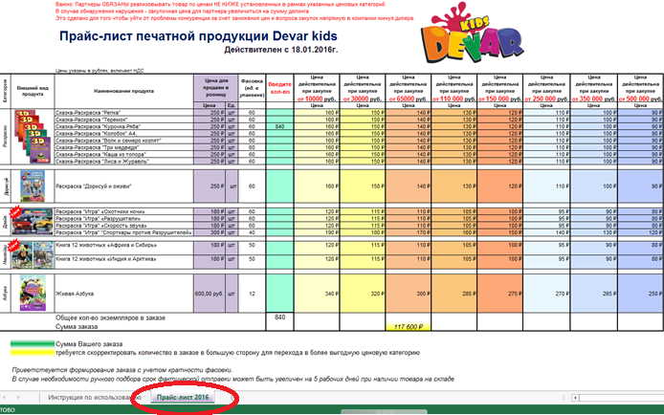
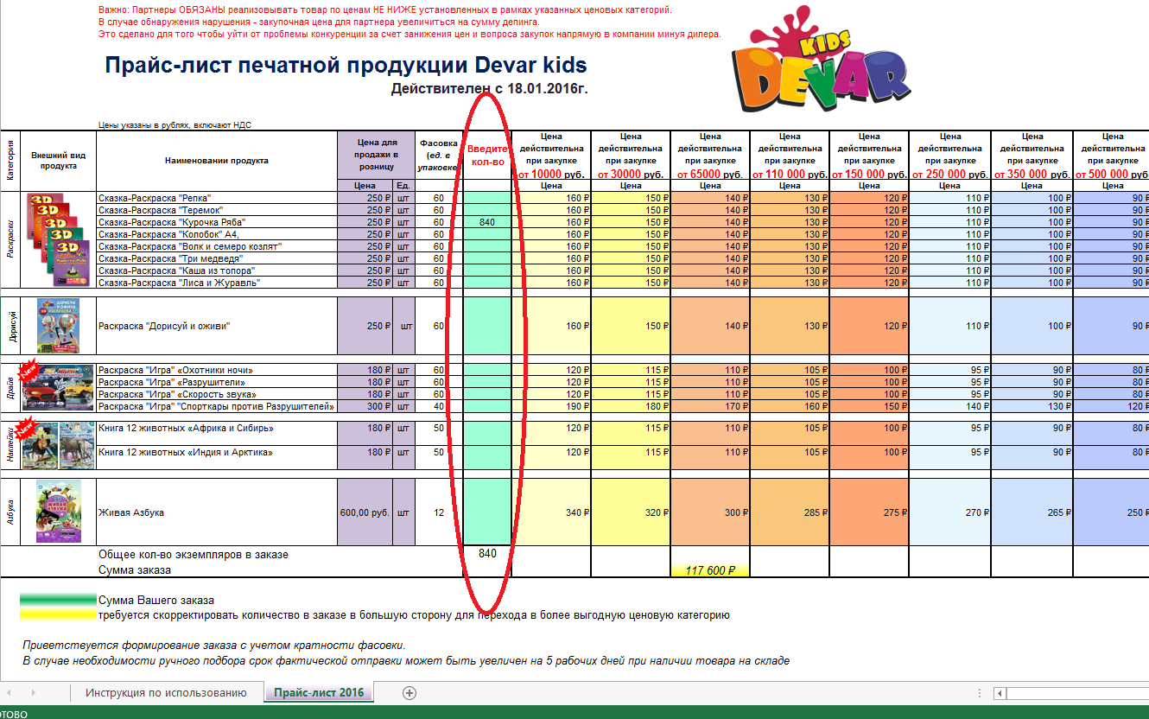

При формировании заказа следует учитывать информацию в колонке "Фасовка", где указано количество единиц товара в упаковке.
Заказы, сформированные с учетом кратности фасовки отрабатываются в первую очередь.

В случае необходимости ручного подбора срок фактической отправки может быть увеличен на 5 рабочих дней при наличии товара на складе
3. В нижней части таблицы отображается сумма Вашего заказа. Она расположена непосредственно под колонкой с соответствующей ценовой категорией.

 | Сумма отмечена зеленым цветом: |  |  |  | Сумма отмечена желтым цветом: Вы можете сделать заказ по цене, в текущей колонке
 | Ваш заказ полностью соответствует указанной ценовой категории. |  |  |  | или перейти в следующую колонку с более выгодной ценой, увеличив количество товара.
 |  |  |  | Таким образом, заказывая большее количество товара, Вы уменьшаете его закупочную цену.
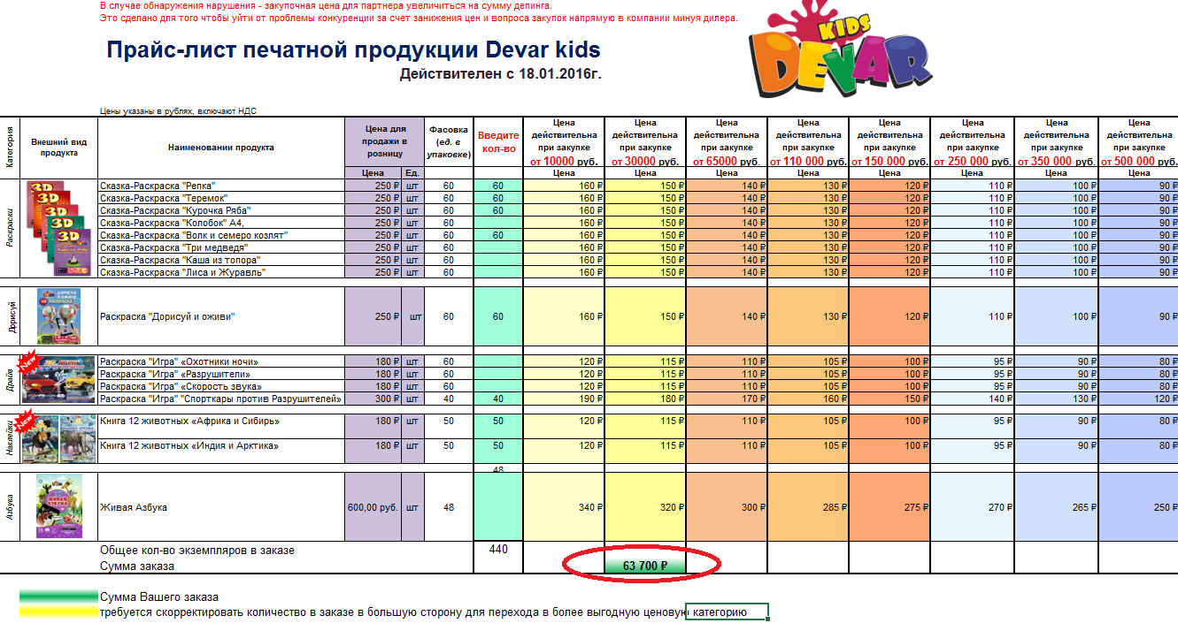
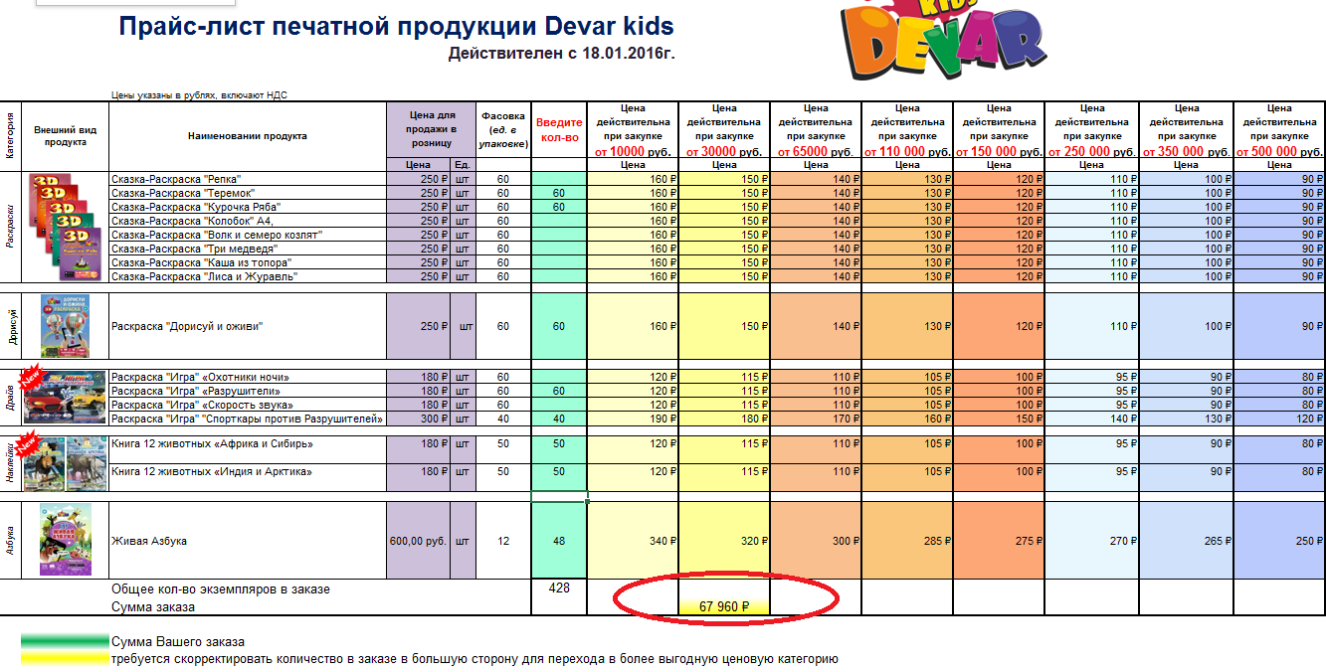

Если Вы видите сумму одновременно в двух ячейках, то следует ориентироваться на ту, которая выделена зеленым цветом

 | Сумма отмечена красным цветом: требуется увеличить количество единиц в заказе для закупки по оптовой цене.

